Ex1
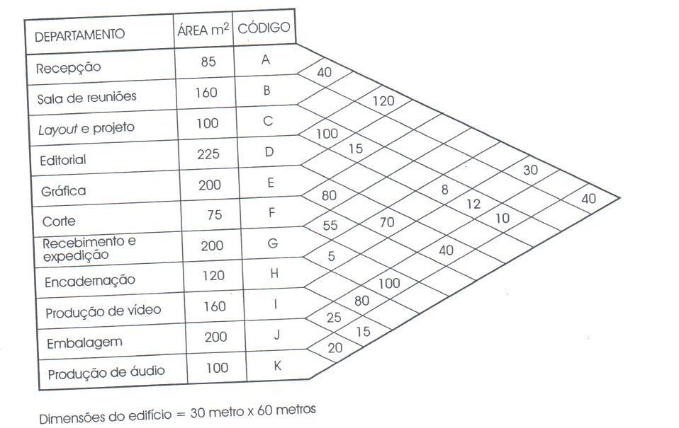
 |  |  |  |  |  |  |  |  |  |  |  |  |  |  | Rota | Fluxo | % | Fluxo acumulado |  | Sugestão de Classe
 |  |  |  |  |  |  |  |  |  |  |  |  |  |  | A-D | 120 | 14% | 120 | 14% | A
 |  |  |  |  |  |  |  |  |  |  |  |  |  |  | C-D | 100 | 12% | 220 | 25% | A
 |  |  |  |  |  |  |  |  |  |  |  |  |  |  | G-J | 100 | 12% | 320 | 37% | A
 | A | B | C | D | E | F | G | H | I | J | K |  |  |  | E-F | 80 | 9% | 400 | 46% | E
A |  | 40 |  | 120 |  |  |  |  | 30 |  | 40 | 230 | 1 |  | H-J | 80 | 9% | 480 | 55% | E
B |  |  |  |  |  |  |  |  |  |  |  | 0 | 2 |  | E-H | 70 | 8% | 550 | 64% | E
C |  |  |  | 100 | 15 |  |  | 8 | 12 | 10 |  | 145 | 3 |  | F-G | 55 | 6% | 605 | 70% | I
D |  |  |  |  |  |  |  |  |  |  |  | 0 | 4 |  | A-B | 40 | 5% | 645 | 75% | I
E |  |  |  |  |  | 80 |  | 70 |  | 40 |  | 190 | 5 |  | A-K | 40 | 5% | 685 | 79% | I
F |  |  |  |  |  |  | 55 |  |  |  |  | 55 | 6 |  | E-J | 40 | 5% | 725 | 84% | I
G |  |  |  |  |  |  |  | 5 |  | 100 |  | 105 | 7 |  | A-I | 30 | 3% | 755 | 87% | O
H |  |  |  |  |  |  |  |  |  | 80 |  | 80 | 8 |  | I-J | 25 | 3% | 780 | 90% | O
I |  |  |  |  |  |  |  |  |  | 25 | 15 | 40 | 9 |  | JK | 20 | 2% | 800 | 92% | O
J |  |  |  |  |  |  |  |  |  |  | 20 | 20 | 10 |  | C-E | 15 | 2% | 815 | 94% | O
K |  |  |  |  |  |  |  |  |  |  |  | 865 | 11 |  | I-K | 15 | 2% | 830 | 96% | O
 |  |  |  |  |  |  |  |  |  |  |  |  |  |  | C-I | 12 | 1% | 842 | 97% | O
 |  |  |  |  |  |  |  |  |  |  |  |  |  |  | C-J | 10 | 1% | 852 | 98% | O
 | m2 |  |  | Total de rotas = |  |  | 55 |  |  |  |  |  |  |  | C-H | 8 | 1% | 860 | 99% | O
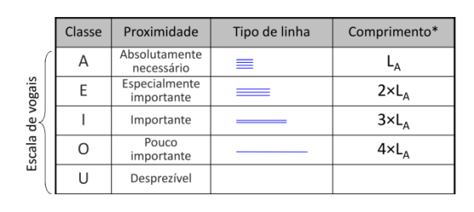
A | 85 |  |  |  |  |  |  |  |  |  |  |  |  |  | G-H | 5 | 1% | 865 | 100% | O
B | 160 |  |  |  |  |  |  |  |  |  |  |  |  |  | A-C | 0 | 0% | 865 | 100% | U
C | 100 |  |  |  |  |  |  |  |  |  |  |  |  |  | A-E | 0 | 0% | 865 | 100% | U
D | 225 |  |  |  |  |  |  |  |  |  |  |  |  |  | A-F | 0 | 0% | 865 | 100% | U
E | 200 |  |  |  |  |  |  |  |  |  |  |  |  |  | A-G | 0 | 0% | 865 | 100% | U
F | 75 |  |  |  |  |  |  |  |  |  |  |  |  |  | A-H | 0 | 0% | 865 | 100% | U
G | 200 |  |  |  |  |  |  |  |  |  |  |  |  |  | A-J | 0 | 0% | 865 | 100% | U
H | 120 |  |  |  |  |  |  |  |  |  |  |  |  |  | B-C | 0 | 0% | 865 | 100% | U
I | 160 |  |  |  |  |  |  |  |  |  |  |  |  |  | B-D | 0 | 0% | 865 | 100% | U
J | 200 |  |  |  |  |  |  |  |  |  |  |  |  |  | B-E | 0 | 0% | 865 | 100% | U
K | 100 |  |  |  |  |  |  |  |  |  |  |  |  |  | B-F | 0 | 0% | 865 | 100% | U
Total | 1625 |  |  |  |  |  |  |  |  |  |  |  |  |  | B-G | 0 | 0% | 865 | 100% | U
Dim | 1800 |  |  |  |  |  |  |  |  |  |  |  |  |  | B-H | 0 | 0% | 865 | 100% | U
 |  |  |  |  |  |  |  |  |  |  |  |  |  | Sugestão de diagrama | B-I | 0 | 0% | 865 | 100% | U
 |  |  |  |  |  |  |  |  |  |  |  |  |  |  | B-J | 0 | 0% | 865 | 100% | U
 |  |  |  |  |  |  |  |  |  |  |  |  |  |  | B-K | 0 | 0% | 865 | 100% | U
 |  |  |  |  |  |  |  |  |  |  |  |  |  |  | C-F | 0 | 0% | 865 | 100% | U
 |  |  |  |  |  |  |  |  |  |  |  |  |  |  | C-G | 0 | 0% | 865 | 100% | U
 |  |  |  |  |  |  |  |  |  |  |  |  |  |  | C-K | 0 | 0% | 865 | 100% | U
 |  |  |  |  |  |  |  |  |  |  |  |  |  |  | D-E | 0 | 0% | 865 | 100% | U
 |  |  |  |  |  |  |  |  |  |  |  |  |  |  | D-F | 0 | 0% | 865 | 100% | U
 |  |  |  |  |  |  |  |  |  |  |  |  |  |  | D-G | 0 | 0% | 865 | 100% | U
 |  |  |  |  |  |  |  |  |  |  |  |  |  |  | D-H | 0 | 0% | 865 | 100% | U
 |  |  |  |  |  |  |  |  |  |  |  |  |  |  | D-I | 0 | 0% | 865 | 100% | U
 |  |  |  |  |  |  |  |  |  |  |  |  |  |  | D-J | 0 | 0% | 865 | 100% | U
 |  |  |  |  |  |  |  |  |  |  |  |  |  |  | D-K | 0 | 0% | 865 | 100% | U
 |  |  |  |  |  |  |  |  |  |  |  |  |  |  | E-G | 0 | 0% | 865 | 100% | U
 |  |  |  |  |  |  |  |  |  |  |  |  |  |  | E-I | 0 | 0% | 865 | 100% | U
 |  |  |  |  |  |  |  |  |  |  |  |  |  |  | E-K | 0 | 0% | 865 | 100% | U
 |  |  |  |  |  |  |  |  |  |  |  |  |  |  | F-H | 0 | 0% | 865 | 100% | U
 |  |  |  |  |  |  |  |  |  |  |  |  |  |  | F-I | 0 | 0% | 865 | 100% | U
 |  |  |  |  |  |  |  |  |  |  |  |  |  |  | F-J | 0 | 0% | 865 | 100% | U
 |  |  |  |  |  |  |  |  |  |  |  |  |  |  | F-K | 0 | 0% | 865 | 100% | U
 |  |  |  |  |  |  |  |  |  |  |  |  |  |  | G-I | 0 | 0% | 865 | 100% | U
 |  |  |  |  |  |  |  |  |  |  |  |  |  |  | G-K | 0 | 0% | 865 | 100% | U
 |  |  |  |  |  |  |  |  |  |  |  |  |  |  | H-I | 0 | 0% | 865 | 100% | U
 |  |  |  |  |  |  |  |  |  |  |  |  |  |  | H-K | 0 | 0% | 865 | 100% | U

